TEMPLATE RAB

INGAT YA!
 | RENCARA BIAYA ANGGARAN (RAB) EVENT
 |  |  |  |  |  |  |  |  |  | NORMA BIAYA

Telkom Corporate University

Selalu klik "Trust Workbook Link" jika muncul notifikasi tersebut diatas layar | Event ID |  | 244
Hanya Cell warna putih yang perlu diinput ✅️ | Kategori Event |  | L2
Cell warna Abu-Abu terkunci & tidak bisa diubah❌ | Nama Kegiatan |  | Data Tidak Ditemukan
Jika "Dropdown" pada cell tertentu tidak muncul semua list nya --> Resfresh laman 🔄️ | Nama Training Support (TS) |  | Data Tidak Ditemukan
Jika urgent perlu edit cell yang terkunci--> hubungi Koordinator TS dan konfirmasi ke Manager TCU Area | Tanggal Kegiatan (kelas offline) |  | 31-Oct-25 | s/d | 31-Oct-25
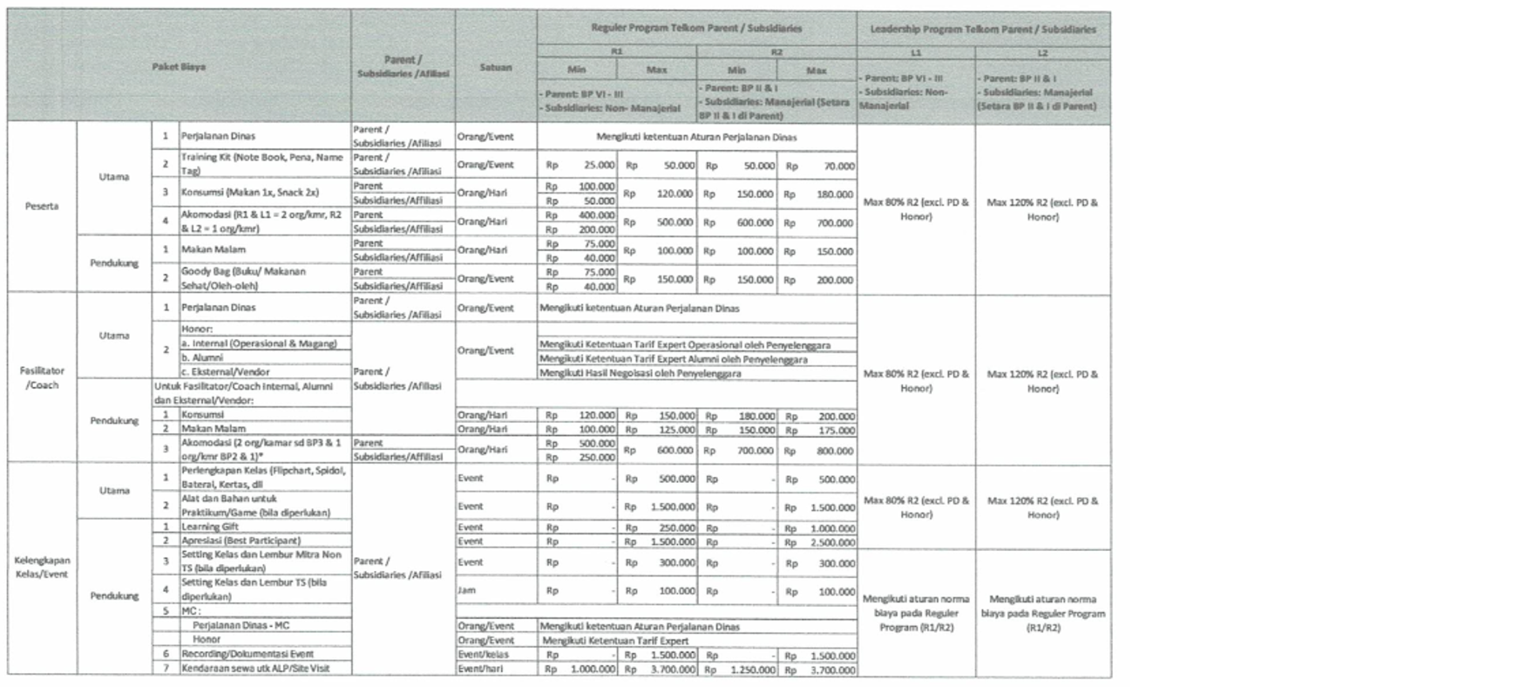
Jika Nama Event dan Nama TS tidak ditemukan --> Request update Database Event ke Koordinator TS | Akomodasi |  | Tidak ditanggung penyelenggara
 | Lokasi |  | Jakarta
⭐Kolom Paket Biaya | Indeks Lokasi |  | Semarang (LA-3) | 100%
Jika Paket Biaya yang diminta di FK/JK punya Norma Biaya --> Isi di tabel "PAKET BIAYA SESUAI NORMA BIAYA" | Cost Center |  | T752E25 | SoGTM
Jika Paket Biaya yang diminta di FK/JK tidak punya Norma Biaya (Paket Custom) --> Input manual di tabel "PAKET BIAYA DILUAR NORMA BIAYA" | Akun Beban Anggaran |  | 51505007 | Beban Peralatan Diklat

⭐Kolom VOL/FREQ
Paket Biaya dengan satuan bukan "Event" otomatis terisi "0" dan wajib input manual sesuai FK/JK. | PAKET BIAYA STANDAR
Paket Biaya dengan satuan "Event" otomatis terisi angka "1" dan tidak boleh diedit. | Vendor | Koperasi Konsumen Karyawan PT. Telkom Saraswati
 | No | Paket Biaya | SATUAN | QTY | VOL/FREQ | NORMA BIAYA | HARGA FINAL | TOTAL | KETERANGAN
⭐Kolom HARGA FINAL | 1 | Training Kit (Note Book, Pena, Name Tag) | Pax |  | 0 | Rp50,000
Jika harga satuan di FK/JK lebih kecil atau sama dengan Norma Biaya => Input harga final sesuai FK/JK | 2 | Konsumsi (Makan 1x, Snack 2x) | Hari |  | 0 | Rp216,000
Jika harga satuan di FK/JK lebih besar dari Norma Biaya => Input harga final sesuai Norma Biaya | 3 | Akomodasi Hotel Fasilitator (2 org/kamar sd BP3 & 1 org/kamar BP2 & 1) | Hari |  | 0 | Rp960,000
 | 4 | Akomodasi Hotel Peserta (R1& L1= 2 org/kamar, R2 & L2= 1 org/kamar) | Hari |  | 0 | Rp840,000
⭐CELL VENDOR | 7 | Perlengkapan Kelas (Flipchart, Spidol, Baterai, Kertas, dll) | Event |  | 1 | Rp500,000
Input manual sesuai Vendor yang diminta pada FK/JK. | 8 | Alat dan Bahan untuk Praktikum/Game (Bila diperlukan) | Pax |  | 0 | Rp1,800,000
 | 9 | Learning Gift | Event |  | 1 | Rp1,200,000
 | 10 | Apresiasi (Best Participant) | Event |  | 1 | Rp3,000,000
 | 11 | Recording/Dokumentasi Event | Event |  | 1 | Rp1,800,000
Cek ulang jika satuan paket biaya adalah "Event" = maka Vol/Freq nya wajib "1" | 12 | Kendaraan sewa utk ALP/Site Visit | Event |  | 1 | Rp4,440,000
 | 13 | Makan Malam Fasilitator | Hari |  | 0 | Rp180,000
 | 14 | Makan Malam Peserta | Hari |  | 0 | Rp180,000
 | 15
 |  |  |  |  |  |  | SUB TOTAL I | Rp-

 | PAKET BIAYA TAMBAHAN
 | Vendor
 | No | Paket Biaya | SATUAN | QTY | VOL/FREQ | HARGA FINAL | TOTAL | KETERANGAN
 | 1 | cetak sertifikat
 | 2
 | 3
 | 4
 | 7
 | 8
 | 9
 | 10
 | 11
 | 12
 | 13
 | 14
 | 15
 |  |  |  |  |  | SUB TOTAL II | Rp-

 | TOTAL PENYELENGGARAAN |  | Data Tidak Ditemukan |  |  |  | Rp-

 | PAKET BIAYA AKOMODASI
 | Vendor | Hotel ....
 | No | Paket Biaya | SATUAN | QTY | VOL/FREQ | NORMA BIAYA | HARGA FINAL | TOTAL | KETERANGAN
 | 1 | Akomodasi Hotel Peserta (R1& L1= 2 org/kamar, R2 & L2= 1 org/kamar) | Hari |  | 0 | Rp840,000
 | 2 | Makan Malam Peserta | Hari |  | 0 | Rp180,000
 | 3 | Akomodasi Hotel Fasilitator (2 org/kamar sd BP3 & 1 org/kamar BP2 & 1) | Hari |  | 0 | Rp960,000
 | 4 | Makan Malam Fasilitator | Hari |  | 0 | Rp180,000
 |  |  |  |  |  |  | TOTAL | Rp-

 | TOTAL AKOMODASI |  | Data Tidak Ditemukan |  |  |  | Rp-

 | TOTAL RAB |  | Data Tidak Ditemukan |  |  |  | Rp-

INDEKS RAB
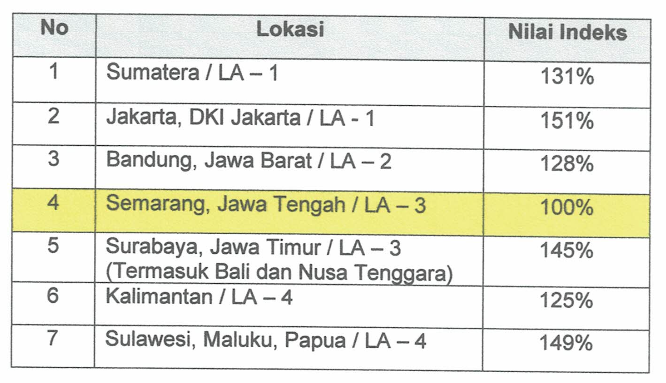
KODE | LOKASI | NILAI INDEKS | LOKASI | NILAI INDEKS
LA-1 | Sumatera | 131% | Sumatera (LA-1) | 131%
 | Jakarta, DKI Jakarta | 151% | Jakarta (LA-1) | 151%
LA-2 | Bandung, Jawa Barat | 128% | Bandung (LA-2) | 128%
LA-3 | Semarang, Jawa Tengah | 100% | Semarang (LA-3) | 100%
 | Surabaya, Jawa Timur | 145% | Surabaya (LA-3) | 145%
 | Bali | 145% | Bali (LA-3) | 145%
 | Nusa Tenggara | 145% | Nusa Tenggara (LA-3) | 145%
LA-4 | Kalimantan | 125% | Kalimantan (LA-4) | 125%
 | Sulawesi | 149% | Sulawesi (LA-4) | 149%
 | Maluku | 149% | Maluku (LA-4) | 149%
 | Papua | 149% | Papua (LA-4) | 149%

